LEGENDE
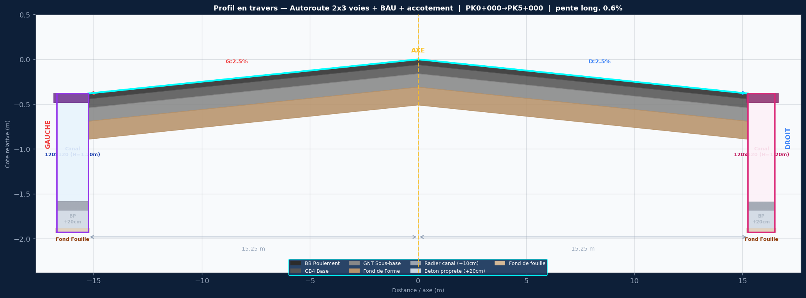

SPECIFICATIONS DU PROJET
Titre: Autoroute 2x3 voies + BAU + accotement
Devers: G:2.5% | D:2.5%
Largeurs: 3x3.75m voies + BAU 3.0m + accotement 1.0m | dist axe/bord = 15.25m
Couches: BB 6cm / GB4 12cm / GNT 20cm / FF 30cm / PST 15cm
Pente long.: 0.6%
Cote axe Z0: 115.000 m NGF
PK debut/fin: 0+000 / 5+000
Pas PK: 25 m

ASSAINISSEMENT GAUCHE — 120x120 (H=1.20m)
Caniveau ferme 120x120 — H int=1.20m / dalle=18cm / radier=10cm / BP=20cm
ASSAINISSEMENT DROIT — 120x120 (H=1.20m)
Caniveau ferme 120x120 — H int=1.20m / dalle=18cm / radier=10cm / BP=20cm

STRATIGRAPHIE ASSAINISSEMENT (de bas en haut) :
Fond de Fouille (cote la plus basse)
+ 20 cm → Beton de Proprete (BP) dessus de la couche de 20cm
+ 10 cm → Radier Interieur interieur fond du caniveau
+ H canal (100 / 80 / 60 / 50 cm...) hauteur utile interieure
+ e dalle Tablier Fini = bord chaussee

COLONNES COTE_GAUCHE
PK
AXE_BB
AXE_GB4
AXE_GNT
AXE_Fond_Forme
AXE_PST
G_Bord_Voie3
G_Bord_BAU
G_Accotement
G_BB_Roulement
G_GB4_Base
G_GNT_SousBase
G_Fond_Forme
G_PST
G_Bordure_Finie
G_Tablier_Fini_120x120
G_Radier_Interieur
G_Beton_Proprete
G_Fond_Fouille
G_Bord_Propriete
COLONNES COTE_DROIT
PK
AXE_BB
AXE_GB4
AXE_GNT
AXE_Fond_Forme
AXE_PST
D_Bord_Voie3
D_Bord_BAU
D_Accotement
D_BB_Roulement
D_GB4_Base
D_GNT_SousBase
D_Fond_Forme
D_PST
D_Bordure_Finie
D_Tablier_Fini_120x120
D_Radier_Interieur
D_Beton_Proprete
D_Fond_Fouille
D_Bord_Propriete

